Concept
HỆ THỐNG QUẢN LÝ TÀI LIỆU SẢN XUẤT

1. Mục đích
- Hệ thống lại các tài liệu sản xuất nhằm đảm bảo các thông tin được được truyền tải trở nên dễ dàng hơn thông qua việc đơn giản hóa lưu trữ, bảo mật và sử dụng. Nhờ đó làm gia tăng hiệu suất, khả năng kiểm soát tốt hơn và giảm thiểu chi phí

Layout chung
Control plan
2. Concept
- Phân quyền theo từng nhóm đối tượng
- Được hệ thống theo từng công đoạn
Tiêu chuẩn chung
- Tài liệu được phân loại rõ ràng theo nhóm

Tài liệu đào tạo
Layout
Datasheet
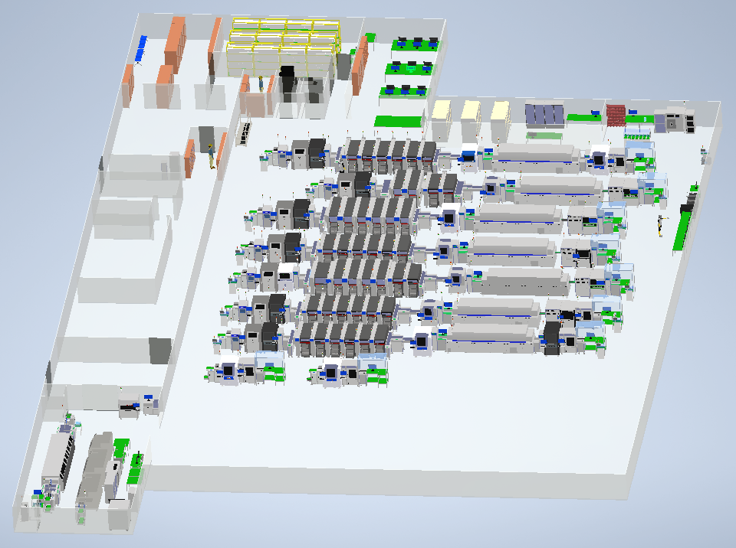
Tiêu chuẩn công đoạn
Tiêu chuẩn thao tác

Tiêu chuẩn thiết bị
SPI
Mount
2D AOI
Reflow
3D AOI

Tiêu chuẩn NVL
Printer

Layout
Tiêu chuẩn công đoạn

Tiêu chuẩn thao tác

Tiêu chuẩn thiết bị

Tiêu chuẩn NVL

https://www.jqueryscript.net/other/Image-Map-Code-Generator.html
https://www.jqueryscript.net/demo/Image-Map-Code-Generator/

https://www.codeproject.com/Articles/2820/C-Windows-Forms-ImageMap-Control

